Lembar1
List Website IMBON BML 2024

No | Aplikasi | Link Tujuan | Kategori | Logo
Pelayanan Masyarakat
1 | DTKS | https://cekbansos.kemensos.go.id/ | Cek Bansos
2 | LPSE | https://lpse.lkpp.go.id/eproc4 | Pengadaan barang dan jasa | 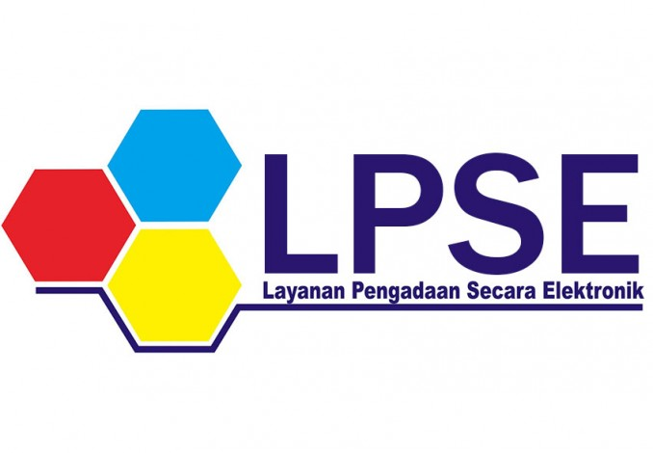
3 | KPU | https://cekdptonline.kpu.go.id/ | Pengecekan DPT Online | 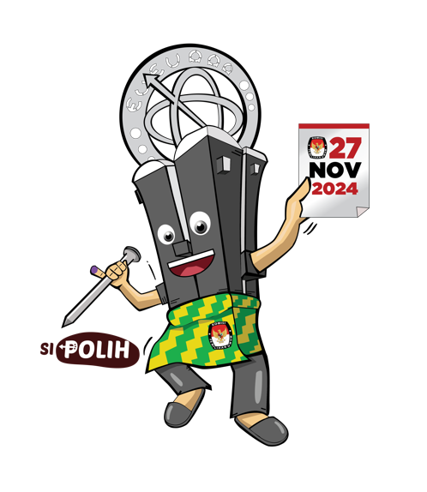
4 | Pionirs | https://online.disdukcapil.pontianak.go.id/ | Pelayanan Administrasi Surat Menyurat
5 | Lapor | lapor.go.id | Layanan Aspirasi dan Pengaduan | 
6 | Satu Data | https://satudata.pontianak.go.id/ | Pelayanan Data Kota Pontianak | 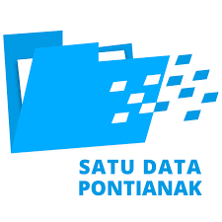
7 | Bobo |  | Booking Buku Online Perpuskota Pontianak
8 | eponti | https://eponti.pontianak.go.id/ | Pembayaran Pajak
9 | Simponi RSUD | https://rsudssma.pontianak.go.id/ | Antri RS Kota Pontianak | 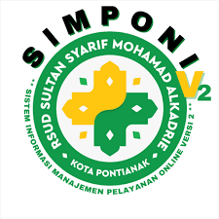
10 | Teman Disko | https://temandisko.pontianak.go.id/ | 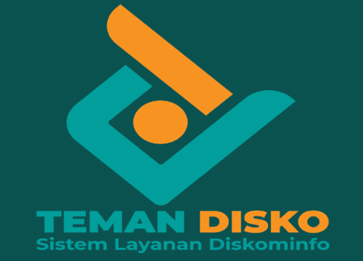 Layanan Diskominfo
11 | ePemerintahan Kota Pontianak | https://epemerintahan.pontianak.go.id/ | Database Pemerintahan Kota Pontianak
12 | Open Data Pontianak | https://opendata.pontianak.go.id/ | Open Data Kota Pontianak
13 | Jepin | https://jepin.pontianak.go.id/ | Jendela Pontianak Terintegrasi | 
14 | PPID Kota Pontianak | https://ppid.pontianak.go.id/ | Pengelola Data dan Informasi Kota Pontianak
15 | Data Geospasial | https://gertak.pontianak.go.id/ | Geospasial Sebagai Referensi Multi SekToral Dalam Mewujudkan Akuntabilitas Penghubung Data Digital | 
16 | Panda | https://embedpanda.pontianak.go.id/ | CCTV Kota Pontianak
17
18
19
20
Pelayanan Kepegawaian
1 | eProdeskel | https://e-prodeskel.kemendagri.go.id/ | Profil Kelurahan
2 | SKP | https://kinerja.bkn.go.id/login | Laporan Kinerja Pegawai
3 | ASN | https://myasn.bkn.go.id/ | Database Pegawai
4 | Simasn | https://simasn.pontianak.go.id/login | Mutasi
5 | Epdeskel | https://epdeskel.binapemdes.kemendagri.go.id/app_ | Aplikasi Evaluasi Perkembangan Desa
6 | Srikandi | https://srikandi.arsip.go.id/ | Aplikasi Sistem Informasi Kearsipan Dinamis Terintegrasi | 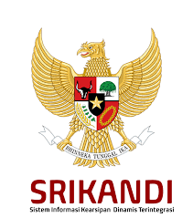
7 | Simakda | http://182.253.156.164:74/simakda_2024 | Sistem Informasi Pengelolaan Keuangan Daerah
8 | SIPD | https://sipd.kemendagri.go.id/ | Sistem Informasi Pemerintahan Daerah

10
Kampung Wisata Melayu BML
1 | Desa Wisata Kampung Melayu BML | https://www.youtube.com/watch?v=uwvJWRz4fRc&t=76s&ab_channel=Kemenparekraf |  | 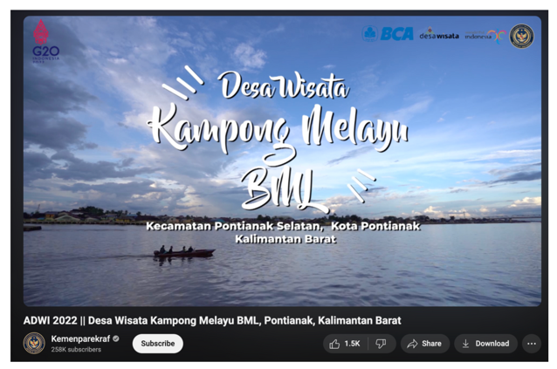
eMarket BML
1 | Paket Tour FamTrip |  |  | 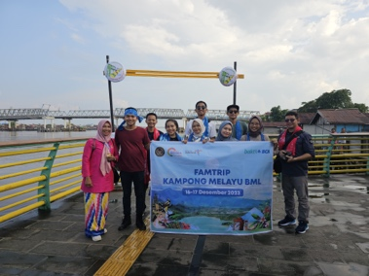
2 | Batik Kamboja |  |  | 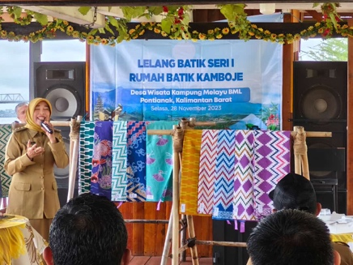
3 | UMKM BML |  |  | 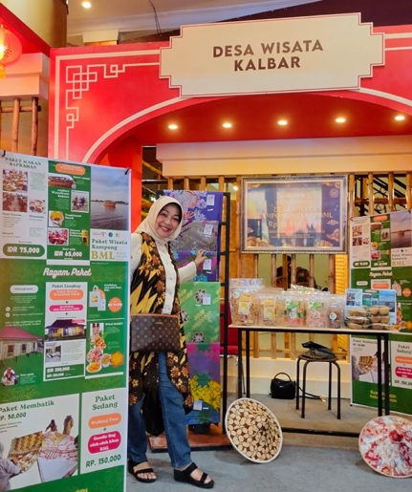
Layanan Adminstrasi Masyarakat

